Sheet1
课程名称 | 最新试卷版本（年-年-学期） | 课程名称 | 最新试卷版本（年）
C++ | 2013-2014-2 | C++ | 2014
数据结构 | 2012-2013-1 | 数据结构 | 2012
马基（复习提纲） | 2015 | 马基（复习提纲） | 2015
线代 | 2014-2015-2 | 线代 | 2015
高数 | 2014-2015-1 | 高数 | 2014
概统 | 2015-2016-1 | 概统 | 2015
 | 最新试卷版本（年）
C++ | 2014
数据结构 | 2012
马基（复习提纲） | 2015
线代 | 2015
高数 | 2014
概统 | 2015
大物2 | 2014
数理方法 | 2011
理论力学 | 2012
数电 | 2013
数分 | 2013
大物1 | 2014
大化 | 2010
Python | 2011
毛概
电工 | 2012
程序设计 | 2014
思修 | 2013
生物化学
生科导
近代史 | 2013
离散 | 2011
中级微观经济学
无机与分析化学
工程热力学
有机化学 | 2013
电子技术
生物化学
大物2 | 2014-2015-1 | 大物2 | 2014
数理方法 | 2011-2012-1 | 数理方法 | 2011
理论力学 | 2012 | 理论力学 | 2012
数电 | 2013-2014-1 | 数电 | 2013
数分 | 2013 | 数分 | 2013
大物1 | 2014 | 大物1 | 2014
大化 | 2010-2011-1 | 大化 | 2010
Python | 2011-2012-1 | Python | 2011
毛概 | ？ | 毛概
电工 | 2012-2013-1 | 电工 | 2012
程序设计 | 2014-2015-1 | 程序设计 | 2014
思修 | 2013 | 思修 | 2013
生物化学 |  | 生物化学
生科导 |  | 生科导
近代史 | 2013 | 近代史 | 2013
离散 | 2011-2012 | 离散 | 2011
中级微观经济学 |  | 中级微观经济学
无机与分析化学 |  | 无机与分析化学
工程热力学 |  | 工程热力学
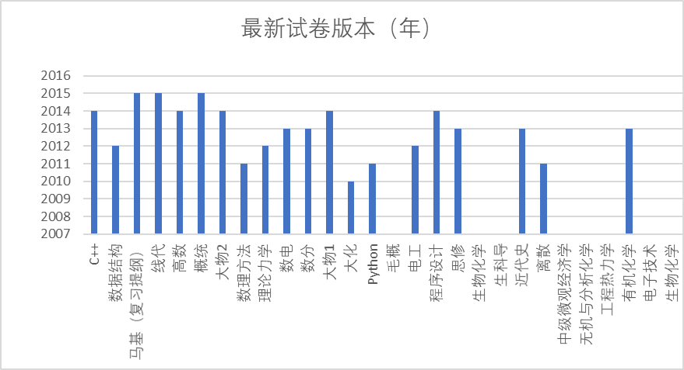
有机化学 | 2013 | 有机化学 | 2013
电子技术 |  | 电子技术
生物化学 |  | 生物化学

